NormalDist
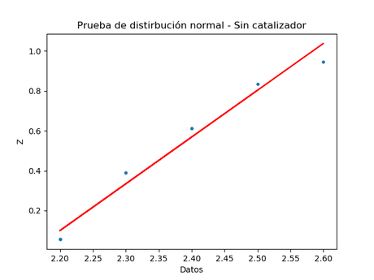
Sin catalizador
Datos | Orden | Fracción | Z
2.3 | 4 | 0.38888888889 | 0.64996676181
2.2 | 1 | 0.055555555556 | 0.61113114713
2.6 | 9 | 0.94444444444 | 0.19687437951
2.3 | 4 | 0.38888888889 | -0.64134776404
2.4 | 6 | 0.61111111111 | -0.67529092824
2.2 | 1 | 0.055555555556 | 1.8465393992
2.5 | 8 | 0.83333333333 | -0.71840227325
2.4 | 6 | 0.61111111111 | 0.48103010272

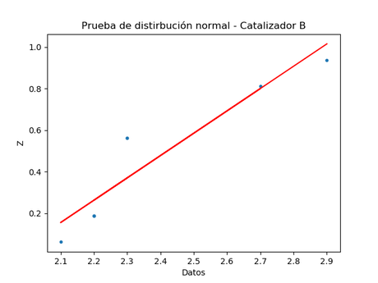
Catalizador B
Datos | Orden | Fracción | Z
2.2 | 2 | 0.1875 | -0.41201946742
2.2 | 2 | 0.1875 | 1.8334583569
2.1 | 1 | 0.0625 | 0.59497519336
2.3 | 5 | 0.5625 | -0.54965630561
2.2 | 2 | 0.1875 | 0.044524589722
2.7 | 7 | 0.8125 | -0.1246291527
2.3 | 5 | 0.5625 | 0.069702641139

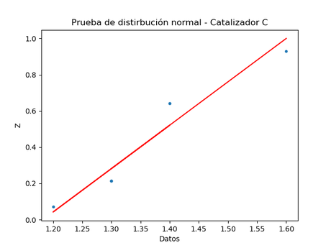
Catalizador C
Datos | Orden | Fracción | Z
1.4 | 5 | 0.64285714286 | -0.66554125728
1.3 | 2 | 0.21428571429 | -0.25674399443
1.3 | 2 | 0.21428571429 | -0.1994988897
1.2 | 1 | 0.071428571429 | -2.1758887031
1.4 | 5 | 0.64285714286 | 0.088022931369
1.3 | 2 | 0.21428571429 | -1.4243225701

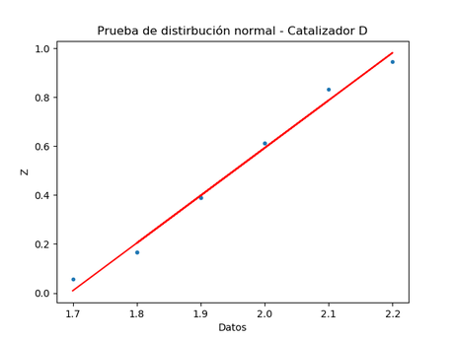
Catalizador D
Datos | Orden | Fracción | Z
2 | 6 | 0.61111111111 | 0.7762124499
1.8 | 2 | 0.16666666667 | 1.6438327207
2.1 | 8 | 0.83333333333 | 3.0190198202
1.9 | 4 | 0.38888888889 | -0.36973595165
1.8 | 2 | 0.16666666667 | 0.78394831947
2.2 | 9 | 0.94444444444 | 0.71631043144
2 | 6 | 0.61111111111 | -0.32385649626
1.7 | 1 | 0.055555555556 | -0.025866872437

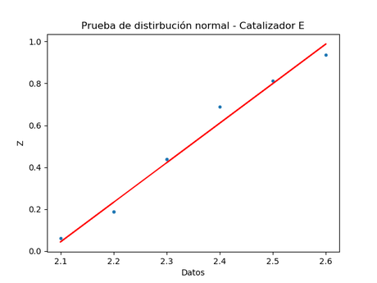
Catalizador E
Datos | Orden | Fracción | Z
2.4 | 6 | 0.6875 | -1.3444622694
2.5 | 7 | 0.8125 | -0.61247200762
2.6 | 8 | 0.9375 | 2.1617486318
2.3 | 4 | 0.4375 | 1.5481076143
2.2 | 2 | 0.1875 | -0.034437200936
2.1 | 1 | 0.0625 | 0.4963591422
2.2 | 2 | 0.1875 | -0.81207166573

